Sheet1
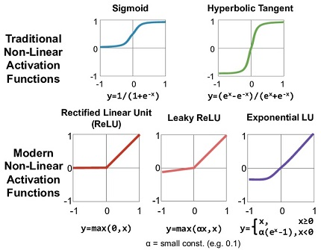
Perceptron | El perceptrón es la forma más simple de una red neuronal usada para la clasificación de un tipo especial de patrones, los linealmente separables (es decir, patrones que se encuentran a ambos lados de un hiperplano). | 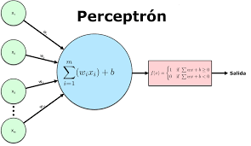
Feature Extraction | Es la tarea de extraer las propiedades y atributos principales de los datos originales (experiencia) del problema
Feature Vector | Es el vector resultante del proceso de Feature Extraction
Weights | Valor que atenuan o aumentan el valor de las caracteristicas
Activation Function | Una función que transforma la información generada por la combinación lineal de los pesos y las entradas, en valor que permite determinar si la neurona se activa o no | 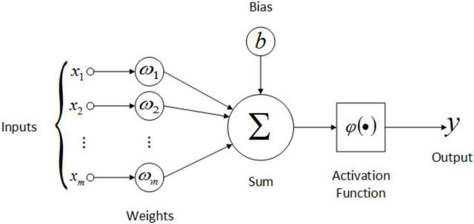
Funcion de Error o Perdida | Es una función que permite determinar la diferencia entre el valor obtenido por la red dada una entrada y el valor esperado ante esta entrada. Error Cuadrático Medio: Cuando la salida es continua Entropia Cruzada: Cuando la salida es discreta
Optimizador | El método de optimización usado para minimizar la función de perdida. El más usado es el método del gradiente descendente. Otros: Gradiente Descendente Estocástico Ada (Cambia en learning rate en tiempo de ejecución) Adam (Adaptive Moment Estimation)
Learning Rate | Es un valor usado durante el proceso de ajuste de los pesos
Problema linealmente separable | Un conjunto de datos se dice que es linealmente separable si existe un hiperplano que separe efectivamente los datos pertenecientes a cada una de las diferentes clases, de lo contrario se dice que no es separable linealmente.
MLP(Multilayer Perceptron) | Red multicapa de perceptrones
Función de Entropia Cruzada
Softmax
Convolution
Pooling
Dropout

